概要
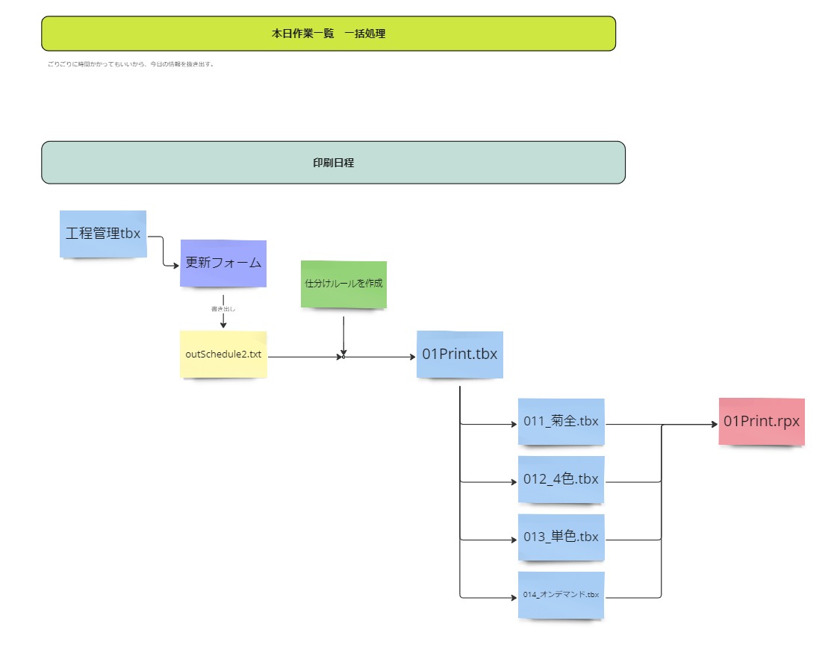
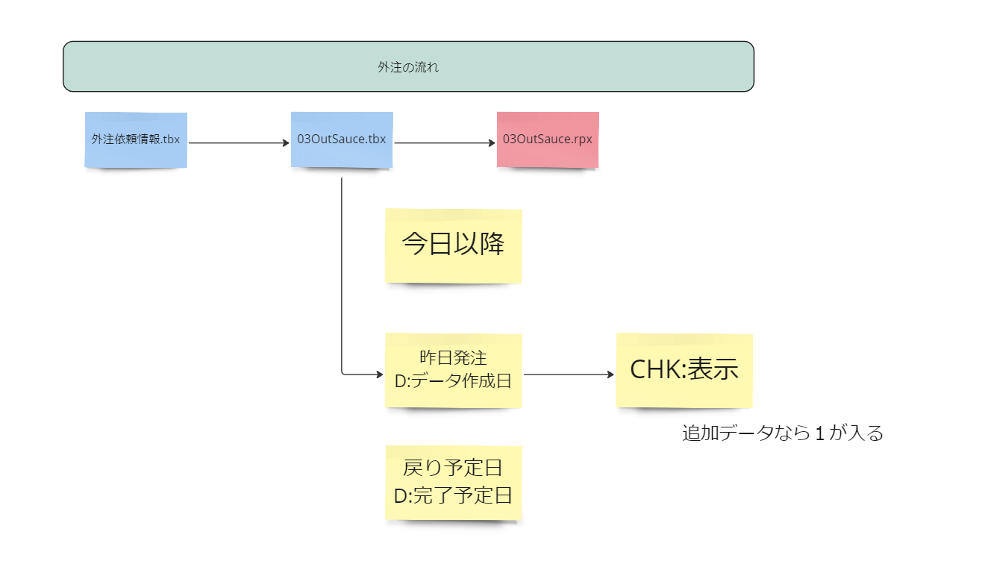
社内全体資料の仕様書なり設計図です。

 | ゴール
 | 毎日貼り出す資料をワンタップで作成する。

 | 共有したい内容 |  | やること |  | 具体的な事
 |  |  |  |  | 工程管理\K-各印刷予定確認\tbx
 | 印刷機の情報 |  | A4縦の各機印刷項目リスト |  | 01_All_defnition.tbx
 | ・印刷機の混みっぷりを共有する |  |  |  | ここに情報がほぼある
 | →各機の印刷スケジュールを用意する
 | →今ある各機のスケジュールをリスト化する
 | →１ページに収まるだけ表示する

 | 工程の現状が把握できる資料を用意する |  | 進捗表 |  |  | 項目 | 項目名 | 型 | 数式 | 数式
 |  |  |  |  |  | 1 | 日付 | 日時
 | ・工程に入っている件数 |  |  |  |  | 2 | 工程数 | 数値 |  | 発行日が今日以降になっているか確認する
 |  | 工程管理の登録件数を表示 | ① | 2 |  | 3 | 下版数 | 数値
 |  | 下版予定が立ったもの | ② |  | 下版の方がオンデマンド機にも対応できる | 4 | 未下版数 | 数値 | 工程数 - 下版数
 |  |  |  |  | 工程tbx | 5 | 枚葉数 | 数値
 | 昨日伝票が起こされた数 |  | ③ |  |  | 6 | 冊子数 | 数値
 | 昨日作業が完了した数 |  | ④ |  |  | 7 | 新聞数 | 数値
 |  |  |  |  |  | 8 | 複写数 | 数値

 | 外注 |  |  |  | 外注一覧
 | 出し予定 |  | ⑤ | リストで設計できるかどうか
 | 戻り予定 |  | ⑥ | リストで設計できるかどうか

 | 動作課題
 | 印刷
 |  | 工程tbxの内容を更新する
 |  | デファインtbxをコピー
 |  | 各切り分けを行う

 | ■

